MATERIALES REPETIDOS
LISTA DE MATERIALES
ITEM | MATERIAL | UNIDAD | RENDIMIENTO | VALOR UNITARIO | CANTIDAD | VALOR PARCIAL | VALOR TOTAL | PORCENTAJE DE PARTICIPACIÓN | PORCENTAJE ACUMULADO | PROMEDIO | PUNTAJE | ITEM
1 | ENCHAPE CERÁMICO TRÁFICO 5 - BALDOSA CERÁMICA CON COEFICIENTE DE ABSORCIÓN INFERIOR O IGUAL A 0.5% | M2 | 1.060 | $25,870.31 | 537.37 | $16,076,069.781 | $162,313,084.649 | 9.9043585 | 9.9043585 | 3.318190975 | 6.901603 | 1
 |  | M2 | 1.060 | $25,870.31 | 13.01
 |  | M2 | 0.110 | $25,870.31 | 345.52
2 | PUERTA PLOMADA 2 mm (CORREDIZA MEDIDAS HOJA 1.40*2.42, TOTAL 3.38m2 - PARA UN VANO DE 1.30*2.40, BLINDADA EN PLOMO DE 2MM PARA CUARTO DE RAYOS X | M2 | 1.050 | $5,048,000.00 | 1 | $11,796,204.000 |  | 7.267562 | 17.1719205 |  |  | 2 | 10.000000
 |  | M2 | 1.050 | $6,186,480.00 | 1
3 | PLACA FIBROCEMENTO | M2 | 1.000 | $18,714.69 | 417.45 | $10,056,714.501 |  | 6.1958742 | 23.3677947 |  |  | 3
 |  | M2 | 1.000 | $18,714.69 | 119.92
4 | PINTURA EPOXICA | GAL | 0.125 | $226,326.69 | 217.47 | $9,545,045.179 |  | 5.8806382 | 29.2484329 |  |  | 4
 |  | GAL | 0.125 | $226,326.69 | 119.92
5 | LUMINARIA LED PANEL RECTANGULAR 30X120 CM 40W LUZ BLANCA | UN | 1.000 | $120,000.00 | 70 | $8,400,000.000 |  | 5.1751835 | 34.4236164 |  |  | 5
6 | PUERTA MADERA ENTAMBORADA ACABADO MALAMINA | M2 | 1.050 | $159,625.32 | 43.78 | $7,337,816.401 |  | 4.5207793 | 38.9443957 |  |  | 6
7 | PERFIL GALVANIZADO CAL 26 - PERFIL PARA LA CONSTRUCCIÓN LIVIANA | ML | 2.440 | $5,504.32 | 417.45 | $7,217,171.583 |  | 4.4464509 | 43.3908466 |  | 3.098397 | 7
 |  | ML | 2.440 | $5,504.32 | 119.92
8 | PUERTA ABATIBLE PARA QUIROFANO N°2 (PUERTA PLOMADA 2 mm (P2: BATIENTE MEDIDAS VANO 1.86*2.40 , TOTAL 4.46m2 - ENTAMBORADA CON ESTRUCTURA INTERNA EN PINO, BLINDADA EN PLOMO DE 2MM ) | M2 | 1.050 | $6,651,360.00 | 1 | $6,983,928.000 |  | 4.3027511 | 47.6935977 |  |  | 8
9 | MUEBLE BAJO 1,00 X 0,70 X 0,60 ELABORADO EN MELAMINA RH 15mm BLANCA. COMPUESTO POR 4 CAJONES CON RIEL FULL EXTENSIÓN TIPO PESADO, DOS PUERTAS CON BISAGRA CON CIERRE LENTO | ML | 1.050 | $650,000.00 | 8.99 | $6,135,675.000 |  | 3.7801481 | 51.4737458 |  |  | 9
10 | SALIDA DE DATOS CATEGORIA 6A. Incluye FACEPLATE RJ45. Dos puertos. | UN | 1.000 | $262,490.08 | 20 | $5,249,801.606 |  | 3.2343675 | 54.7081133
11 | CABLE DE COBRE Nº 12 THHN | ML | 18.000 | $1,859.36 | 90 | $4,401,104.596 |  | 2.7114909 | 57.4196042
 |  | ML | 12.000 | $1,859.36 | 41
 |  | ML | 3.000 | $1,859.36 | 70
 |  | ML | 3.000 | $1,859.36 | 15
12 | LUMINARIA DE EMERGENCIA SPAZLO LSR 3181 ECP 3W O EQUIVALENTE | UN | 1.000 | $289,039.62 | 15 | $4,335,594.364 |  | 2.6711305 | 60.0907347
13 | TUBERÍA PVC DE ½” NORMAS ANSI C 80.3, NTC 105, UL 795. | ML | 6.000 | $7,155.62 | 90 | $3,864,033.643 |  | 2.3806051 | 62.4713398
14 | PINTURA VINILO TIPO I | GAL | 0.070 | $59,446.67 | 829.24 | $3,450,689.047 |  | 2.1259463 | 64.5972861
15 | VENTANA ALUMINIO TUBO ET-101 NEGRO | M2 | 1.100 | $220,172.86 | 13.58 | $3,288,942.140 |  | 2.0262951 | 66.6235812
16 | PEGANTE CERAMICA | KG | 5.800 | $935.73 | 537.37 | $3,181,044.890 |  | 1.9598204 | 68.5834016
 |  | KG | 5.800 | $935.73 | 13.01
 |  | KG | 0.600 | $935.73 | 345.52
17 | PUERTA EN ALUMINIO COLOR ANOLOC | M2 | 1.100 | $242,190.14 | 10.97 | $2,922,508.454 |  | 1.8005378 | 70.3839394
18 | VIDRIO LAMINADO 4+4 | M2 | 1.100 | $104,582.11 | 13.58 | $2,766,876.518 |  | 1.704654 | 72.0885934
 |  | M2 | 1.050 | $104,582.11 | 10.97
19 | TORNILLERIA HILKIN | UND | 16.000 | $275.22 | 417.45 | $2,366,285.765 |  | 1.4578527 | 73.5464461
 |  | UND | 16.000 | $275.22 | 119.92
20 | TOMACORRIENTE CON POLO A TIERRA 15 A, 250 V COLOR BLANCO | UN | 1.000 | $26,215.98 | 90 | $2,359,438.389 |  | 1.4536341 | 75.0000802
21 | EMBOQUILLADOR | kg | 0.500 | $6,054.75 | 537.37 | $2,263,885.681 |  | 1.3947647 | 76.3948449
 |  | kg | 0.120 | $6,054.75 | 13.01
 |  | kg | 0.300 | $6,054.75 | 345.52
22 | PINTURA VINILO TIPO I | GAL | 0.070 | $59,446.67 | 417.45 | $1,836,991.317 |  | 1.131758 | 77.5266029
 |  | GAL | 0.070 | $59,446.67 | 24
23 | CINTA FIBRA DE VIDRIO | M2 | 1.000 | $3,302.59 | 417.45 | $1,774,714.324 |  | 1.0933896 | 78.6199925
 |  | M2 | 1.000 | $3,302.59 | 119.92
24 | MEDIA CAÑA EN PVC PERFORADA | ML | 1.000 | $9,000.00 | 123.34 | $1,650,060.000 |  | 1.0165909 | 79.6365834
 |  | ML | 1.000 | $9,000.00 | 60
 | SANITARIO TIPO INSTITUCIONAL COLOR BLANCO 43X3,5X39,7ALTO X LARGO X ANCHO | UND | 1.000 | $515,884.00 | 3 | $1,547,652.000 |  | 0.953498 | 80.5900814
 | CEMENTO GRIS EN BULTOS | UND | 0.220 | $32,422.00 | 1 | $1,409,218.958 |  | 0.8682103
 |  | UND | 1.000 | $35,227.66 | 24.002
 |  | UND | 0.280 | $35,227.66 | 48.004
 |  | UND | 0.280 | $35,227.66 | 8.42
 | MARCO EN MADERA DE CEDRO, PINO O SIMILAR DE 3X8 CMS CEPILLADAS CANTEADAS E INMUNIZADAS | ML | 1.000 | $30,824.20 | 43.78 | $1,349,483.476 |  | 0.8314077
 | MASILLA PARA JUNTAS | KG | 1.250 | $1,977.15 | 417.45 | $1,328,077.886 |  | 0.8182199
 |  | KG | 1.250 | $1,977.15 | 119.92
 | EXTRACTOR DE AIRE |  | 1.000 | $259,000.00 | 5 | $1,295,000.000 |  | 0.7978408
 | TUBERÍA EMT DE ½” NORMAS ANSI C 80.3, NTC 105, UL 795. | ML | 6.000 | $5,132.23 | 41 | $1,262,528.408 |  | 0.7778353
 | ENCHAPE CERÁMICO PARED | m2 | 1.050 | $22,567.72 | 49.84 | $1,181,013.811 |  | 0.7276147
 | CHAPA POMO | und | 0.500 | $49,538.89 | 43.78 | $1,084,406.365 |  | 0.6680955
 | VALVULA PARA SANITARIO PUSH ENPOTRADA 4,8 LITROS (FLUXÓMETRO) | UND | 1.000 | $342,400.00 | 3 | $1,027,200.000 |  | 0.632851
 | TOMACORRIENTE GFCI CON POLO A TIERRA 20A, 208V | UN | 1.000 | $65,171.17 | 15 | $977,567.486 |  | 0.6022728
 | TUBERÍA PVC DE 3/4” NORMAS ANSI C 80.3, NTC 105, UL 795. | ML | 6.000 | $10,293.08 | 15 | $926,377.296 |  | 0.5707348
 | SUPERMASTICO INTERIORES 28KG CUÑET | und | 0.250 | $54,266.67 | 6.58 | $885,208.774 |  | 0.5453712
 |  | UN | 0.080 | $54,266.67 | 123.34
 |  | UN | 0.080 | $54,266.67 | 60
 | SISTEMA DE CONEXIÓN ACOMETIDA METALICA SUPERIOR DIAMETRO: 10.8 x 18 x 80.2 cm | UND | 1.000 | $279,900.00 | 3 | $839,700.000 |  | 0.5173335
 | LAMINA ACERO INOXIDABLE 304 CAL. 20 | M2 | 1.100 | $122,195.94 | 5.45 | $732,564.635 |  | 0.4513281
 | ELEMENTOS DE FIJACIÓN PARA DRYWALL | UN | 0.030 | $77,060.50 | 90 | $728,221.725 |  | 0.4486525
 |  | UN | 0.030 | $77,060.50 | 15
 |  | UN | 0.050 | $77,060.50 | 41
 |  | UN | 0.050 | $77,060.50 | 70
 |  | UN | 0.050 | $77,060.50 | 15
 | ENCHUFE 12 A | UN | 1.000 | $8,494.53 | 70 | $722,035.308 |  | 0.4448411
 |  | UN | 1.000 | $8,494.53 | 15
 | CONCRETO 3000 PSI PREMEZCLADO | M3 | 0.100 | $560,044.05 | 11.81 | $661,412.018 |  | 0.4074915
 | GRIFERIA DE MESA PUSH | UND | 1.000 | $208,790.72 | 3 | $626,372.160 |  | 0.3859037
 | ESTUCO PLÁSTICO | kg | 0.500 | $7,754.49 | 24 | $614,155.452 |  | 0.378377
 |  | kg | 2.800 | $7,754.49 | 24
 | BASICO- CONCRETO 21MPA (3000 PSI) | M3 | 0.120 | $560,044.05 | 8.99 | $604,175.517 |  | 0.3722285
 | CABLE DE COBRE Nº 10 THHN | ML | 18.000 | $2,146.69 | 15 | $579,605.046 |  | 0.3570908
 | LADRILLO FAROL No 4 (10CM*20CM*30CM) | UND | 14.500 | $1,541.21 | 24.002 | $536,385.775 |  | 0.3304637
 | INTERRUPTOR SENCILLO 10 A, 250 V COLOR BLANCO SIN PILOTO | UN | 1.000 | $13,038.64 | 41 | $534,584.101 |  | 0.3293537
 | CONCRETO 3000 PSI PREMEZCLADO | M3 | 0.100 | $560,044.05 | 8.8 | $492,838.760 |  | 0.3036346
 | CLAVIJA 12 A | UN | 1.000 | $5,771.68 | 70 | $490,592.573 |  | 0.3022508
 |  | UN | 1.000 | $5,771.68 | 15
 | KIT SE SEGURIDAD PMR (BARRA DE APOYO FIJA DIM: 305MM Y BARRA ABATIBLE VERTICAL 805MM EN ACERO INOXIDABLE 304) | UN | 1.000 | $475,000.00 | 1 | $475,000.000 |  | 0.2926443
 | CHAPA MANIJA YALE O SIMILAR | UND | 0.500 | $82,564.82 | 10.97 | $452,868.046 |  | 0.279009
 | ACERO Fy = 420 MPa (60.000 psi) D> 1/4" FIGURADO | KG | 3.150 | $7,155.62 | 8.8 | $438,356.012 |  | 0.2700682
 |  | KG | 2.840 | $7,155.62 | 11.81
 | POLICARBONATO ALVEOLAR (8mm) COLOR + 5% DESP | M2 | 1.100 | $46,786.73 | 8.42 | $433,338.713 |  | 0.2669771
 | SILICONA TIPO ADHESIVO Y SELLADOR ELÁSTICO | und | 0.500 | $29,613.25 | 13.58 | $363,502.635 |  | 0.2239515
 |  | und | 0.500 | $29,613.25 | 10.97
 | PLACA SUPERBOARD 2440*1220*10MM | und | 0.680 | $79,200.00 | 6.58 | $354,372.480 |  | 0.2183265
 | CURVAS PVC DE ½” | UN | 1.500 | $2,531.99 | 90 | $341,818.361 |  | 0.210592
 | PEGACOR | KG | 4.000 | $1,651.30 | 49.84 | $333,547.656 |  | 0.2054965
 |  | KG | 3.600 | $1,207.00 | 1
 | PERNO AUTOPERFORANTE PARA TEJA INCLUYE CAPUCHON | UND | 5.000 | $7,595.96 | 8.42 | $319,790.066 |  | 0.1970205
 | TUBERIA PVC SANITARIA 2" | M | 1.040 | $9,425.00 | 30 | $294,060.000 |  | 0.1811684
 | CINTA AISLANTE | UN | 0.100 | $11,999.42 | 90 | $282,486.619 |  | 0.1740381
 |  | UN | 0.100 | $11,999.42 | 15
 |  | UN | 0.100 | $11,999.42 | 41
 |  | UN | 0.100 | $11,999.42 | 70
 |  | UN | 0.100 | $11,999.42 | 15
 |  | UND | 0.100 | $5,300.00 | 10
 | TUBERÍA PVC 1 1/2" | M | 1.040 | $8,606.50 | 30 | $268,522.800 |  | 0.1654351
 | GRIFERIA ORINAL PUSH EXPUESTA RACOR 3/4 CORONA | UND | 1.000 | $232,400.00 | 1 | $232,400.000 |  | 0.1431801
 | ACCESORIOS INSTALACION POLICARBONATO MACIZO (JUNTAS, BORDES) | UND | 1.000 | $27,521.61 | 8.42 | $231,731.932 |  | 0.1427685
 | SOLDADURA PVC VERDE 900 GR.(1/4) | UND | 0.020 | $91,352.12 | 30 | $228,298.198 |  | 0.140653
 |  | UND | 0.023 | $91,352.12 | 30
 |  | UND | 0.023 | $91,352.12 | 30
 |  | UND | 0.030 | $47,900.00 | 30
 |  | UND | 0.030 | $47,900.00 | 3
 | CABLE ENCAUCHETADO 3X18AWG | ML | 4.000 | $5,611.00 | 10 | $224,440.000 |  | 0.138276
 | LAVAMANOS DE COLGAR EN PORCELANA SANITARA | UND | 1.000 | $72,632.69 | 3 | $217,898.070 |  | 0.1342455
 | TERMINAL ADAPTADOR EMT DE ½” | UN | 1.000 | $790.64 | 41 | $32,416.270 |  | 0.0199714
 | TERMINAL ADAPTADOR PVC DE ½” | UN | 1.500 | $1,321.04 | 90 | $178,340.014 |  | 0.1098741
 | MARCO PUERTA COLD ROLLED CAL. 16 | ML | 2.500 | $49,538.89 | 1.7 | $210,540.295 |  | 0.1297125
 | PANEL LED REDONDO 12W LUZ FRIA | UND | 1.000 | $19,900.00 | 10 | $199,000.000 |  | 0.1226026
 | CAJA PVC RECTANGULAR DE 2” X 4” X 1 ½”. | UN | 1.000 | $1,827.43 | 90 | $191,880.645 |  | 0.1182164
 |  | UN | 1.000 | $1,827.43 | 15
 | LAMINA CAL. 16 COLD ROLLED 1,22X2,44 | UND | 0.950 | $104,582.11 | 1.7 | $168,900.103 |  | 0.1040582
 | TORNILLO 6 * 1" | UN | 11.000 | $74.91 | 123.34 | $162,410.873 |  | 0.1000602
 |  | UN | 11.000 | $74.91 | 60
 |  | und | 23.000 | $74.91 | 6.58
 | TUBO RECTANGULAR 50X20X1.1mm C18 x 6m | m | 16.000 | $9,666.67 | 1 | $154,666.667 |  | 0.0952891
 | ORINAL PETITE COLOR BLANCO EN PORCELANA | UND | 1.000 | $153,100.00 | 1 | $153,100.000 |  | 0.0943239
 | DISPENSADOR DE TOALLAS | UND | 1.000 | $49,900.00 | 3 | $149,700.000 |  | 0.0922292
 | LIJA AGUA 180 | UND | 0.200 | $1,321.04 | 417.45 | $141,977.146 |  | 0.0874712
 |  | UND | 0.200 | $1,321.04 | 119.92
 | CODO PVC 90° 3/4 | UND | 3.330 | $1,221.00 | 30 | $121,977.900 |  | 0.0751498
 | FORMALETA TABLEMAC | M2 | 0.100 | $63,299.70 | 8.8 | $115,509.286 |  | 0.0711645
 |  | M2 | 0.080 | $63,299.70 | 11.81
 | TUBERÍA PVC 1" | M | 1.040 | $3,659.00 | 30 | $114,160.800 |  | 0.0703337
 | CHAPA DE SEGURIDAD | und | 0.500 | $132,103.71 | 1.7 | $112,288.157 |  | 0.06918
 | BRIDA SANNITARIACORTA 4" | UND | 1.000 | $36,967.35 | 3 | $110,902.050 |  | 0.068326
 | CURVA E.M.T. 1/2" | UN | 2.000 | $1,349.64 | 41 | $110,670.283 |  | 0.0681832
 | TEE PVC 1 1/2 | UND | 0.490 | $7,371.00 | 30 | $108,353.700 |  | 0.066756
 | ADAPTADOR | UND | 3.330 | $1,050.00 | 30 | $104,895.000 |  | 0.0646251
 | CONECTOR MACHO 3/4 | UND | 3.330 | $1,050.00 | 30 | $104,895.000 |  | 0.0646251
 | ARENA LAVADA DE PEÑA | M3 | 0.030 | $71,556.18 | 48 | $103,040.897 |  | 0.0634828
 | UNIÓN EMT DE ½” | UN | 2.000 | $1,191.51 | 41 | $97,703.775 |  | 0.0601946
 | CODO PVC 90° 1 1/2 | UND | 0.580 | $5,606.00 | 30 | $97,544.400 |  | 0.0600964
 | ARENA GRIS | M3 | 0.090 | $60,547.54 | 8.99 | $94,247.470 |  | 0.0580652
 |  | m3 | 0.030 | $60,547.54 | 24.002
 |  | m3 | 0.023 | $72,200.00 | 1
 | DILATACIÓN U PLÁSTICA 8mm L=3,05m | ML | 0.700 | $3,522.77 | 24 | $93,001.015 |  | 0.0572973
 |  | ML | 0.400 | $3,522.77 | 24
 | PERFIL PARAL CAL 24 X 2.4 | UN | 0.770 | $17,820.00 | 6.58 | $90,286.812 |  | 0.0556251
 | DISPENSADOR DE PAPEL H | UND | 1.000 | $30,000.00 | 3 | $90,000.000 |  | 0.0554484
 | LIMPIADOR PVC 760 GR. (1/4) | UND | 0.010 | $44,048.12 | 30 | $81,825.970 |  | 0.0504124
 |  | UND | 0.013 | $44,048.12 | 30
 |  | UND | 0.013 | $44,048.12 | 30
 |  | UND | 0.020 | $51,900.00 | 30
 |  | UND | 0.020 | $51,900.00 | 3
 | TUBERÍA PVC 3/4 | M | 1.040 | $2,607.00 | 30 | $81,338.400 |  | 0.050112
 | CAJA METÁLICA GALVANIZADA RECTANGULAR GALVANIZADA DE 2” X 4” X 1 ½”. | UN | 1.000 | $1,982.15 | 41 | $81,268.157 |  | 0.0500688
 | MARQUILLA IDENTIFICACIÓN | UN | 1.000 | $770.61 | 90 | $80,913.525 |  | 0.0498503
 |  | UN | 1.000 | $770.61 | 15
 | CEMENTO BLANCO | KG | 0.050 | $2,697.12 | 49.84 | $79,462.476 |  | 0.0489563
 |  | KG | 3.000 | $2,697.12 | 8.99
 | ESTUCO BLANCO DE YESO | KG | 2.500 | $1,299.02 | 24 | $77,941.191 |  | 0.048019
 | DISPENSADOR DE JABON LIQUIDO 600ML | UND | 1.000 | $25,900.00 | 3 | $77,700.000 |  | 0.0478704
 | DILATACION EN BRONCE | ML | 1.000 | $8,357.98 | 8.99 | $75,138.257 |  | 0.0462922
 | GRANITO N 2 X 35 KG BLANCO | blt | 0.260 | $31,813.88 | 8.99 | $74,361.756 |  | 0.0458138
 | CURVAS PVC DE 3/4” | UN | 1.500 | $2,697.12 | 15 | $60,685.144 |  | 0.0373877
 | UNIÓN PVC DE ½” | UN | 1.500 | $405.43 | 90 | $54,732.550 |  | 0.0337204
 | CODO PVC 90° 2" | UND | 0.650 | $2,688.00 | 30 | $52,416.000 |  | 0.0322931
 | REPELLO PARA FILOS |  | 1.000 | $10,000.00 | 5 | $50,000.000 |  | 0.0308047
 | ENCHAPE FORMATO 32X56 | M2 | 1.100 | $43,626.00 | 1 | $47,988.600 |  | 0.0295655
 | GRANITO N 2 X 35 KG NEGRO | blt | 0.160 | $31,814.98 | 8.99 | $45,762.664 |  | 0.0281941
 | PINTURA FILOS |  | 1.000 | $8,900.00 | 5 | $44,500.000 |  | 0.0274162
 | ANTICORROSIVO | GAL | 0.250 | $102,580.74 | 1.7 | $43,596.813 |  | 0.0268597
 | CONECTOR MACHO 1 1/2 | UND | 0.400 | $3,212.00 | 30 | $38,544.000 |  | 0.0237467
 | LLAVE DE JARDIN PESADA CROMADA | UND | 1.000 | $33,523.00 | 1 | $33,523.000 |  | 0.0206533
 | TERMINAL ADAPTADOR PVC DE 3/4” | UN | 1.500 | $1,486.17 | 15 | $33,438.753 |  | 0.0206014
 | SOLDADURA E60XX | KG | 3.780 | $8,500.00 | 1 | $32,130.000 |  | 0.0197951
 | PINTURA ESMALTE | GAL | 0.250 | $72,657.04 | 1.7 | $30,879.243 |  | 0.0190245
 | PERFIL CANAL CAL 24 2.4M | UN | 0.340 | $13,750.00 | 6.58 | $30,761.500 |  | 0.018952
 | UNION 3/4 | UND | 2.000 | $503.00 | 30 | $30,180.000 |  | 0.0185937
 | CONJUNTO SIFON TIPO BOTELLA | UND | 1.000 | $9,544.00 | 3 | $28,632.000 |  | 0.01764
 | ARENA LAVADA DE PEÑA | M3 | 0.042 | $71,556.18 | 8.42 | $25,305.127 |  | 0.0155903
 | TUBERIA CONDUIT PVC FLEXIBLE 1/2 | ML | 2.000 | $1,201.68 | 10 | $24,033.600 |  | 0.0148069
 | CODO PVC 90° 1 | UND | 0.510 | $1,563.00 | 30 | $23,913.900 |  | 0.0147332
 | SILICONA TIPO ADHESIVO Y SELLADOR ELÁSTICO | UND | 0.200 | $20,645.10 | 3 | $23,535.414 |  | 0.0145
 |  | UND | 0.150 | $20,645.10 | 3
 |  | UND | 0.090 | $20,645.10 | 1
 | UNIÓN PVC DE 3/4” | UN | 1.500 | $1,045.82 | 15 | $23,530.974 |  | 0.0144973
 | LADRILLO COMUN RECOCIDO 20x10x6cm | UND | 30.000 | $700.00 | 1 | $21,000.000 |  | 0.012938
 | MARMOLINA | KG | 3.000 | $753.87 | 8.99 | $20,331.924 |  | 0.0125264
 | UNION 1 1/2 | UND | 0.220 | $2,950.00 | 30 | $19,470.000 |  | 0.0119953
 | TEE PVC 1 | UND | 0.290 | $2,174.00 | 30 | $18,913.800 |  | 0.0116527
 | DESAGUE SENCILLO + SIFON GRIS PARA ORINAL RESINA DE ALTA DURABILIDAD | UND | 1.000 | $18,900.00 | 1 | $18,900.000 |  | 0.0116442
 | CODO SIFÓN PVC SANITARIA 2" | UND | 1.000 | $6,128.00 | 3 | $18,384.000 |  | 0.0113263
 | TINNER CORRIENTE | GAL | 0.500 | $19,815.56 | 1.7 | $16,843.224 |  | 0.010377
 | CINTA DE FIBRA DE VIDRIO 91M | rl | 0.080 | $29,500.96 | 6.58 | $15,529.305 |  | 0.0095675
 | ACOPLE PLASTICO SANITARIO 55 1/2X78 | UND | 1.000 | $3,113.00 | 3 | $12,452.000 |  | 0.0076716
 |  | UND | 1.000 | $3,113.00 | 1
 | UNION 2" | UND | 0.200 | $2,026.00 | 30 | $12,156.000 |  | 0.0074892
 | REJILLA DECORATIVA EN ALUMINIO 3X2 | UND | 1.000 | $3,904.00 | 3 | $11,712.000 |  | 0.0072157
 | TORNILLO CON CHAZO | und | 2.000 | $532.29 | 6.58 | $7,004.936 |  | 0.0043157
 | COLOR MINERAL | KG | 0.010 | $12,770.03 | 49.84 | $6,364.581 |  | 0.0039212
 | SOLDADURA PVC NTC 576 (1/8 GAL.) | GLN | 0.025 | $47,900.00 | 3 | $4,790.000 |  | 0.0029511
 |  | GLN | 0.025 | $47,900.00 | 1
 | UNION 1 | UND | 0.180 | $825.00 | 30 | $4,455.000 |  | 0.0027447
 | LIMPIADOR PARA PVC Y CPVC (1/4 GAL.) | GLN | 0.020 | $51,900.00 | 3 | $4,152.000 |  | 0.002558
 |  | GLN | 0.020 | $51,900.00 | 1
 | REJILLA DE DESAGUE TRADICIONAL 3X2 ALUMINIO | UND | 1.000 | $3,904.00 | 1 | $3,904.000 |  | 0.0024052
 | LIJA AGUA NO 150 | und | 0.100 | $1,497.18 | 24 | $3,593.221 |  | 0.0022138
 | ADAPTADOR MACHO 1" | UND | 0.030 | $1,850.00 | 30 | $1,665.000 |  | 0.0010258
 | TORNILLO 7*7/16" | und | 3.000 | $68.10 | 6.58 | $1,344.294 |  | 0.0008282
 | EMBOQUILLADOR COLOR BLANCO | KG | 0.050 | $5,350.00 | 1 | $267.500 |  | 0.0001648

DESCRIPCION | IMAGEN DE VERIFICACIÓN |  |  |  |  | INSCRITO S/N
ENCHAPE CERÁMICO TRÁFICO 5 |  |  |  |  |  | S
PUERTA PLOMADA 2 mm (CORREDIZA MEDIDAS HOJA 1.40*2.42, TOTAL 3.38m2 - PARA UN VANO DE 1.30*2.40, BLINDADA EN PLOMO DE 2MM PARA CUARTO DE RAYOS X |  |  |  |  |  | N
PLACA FIBROCEMENTO | 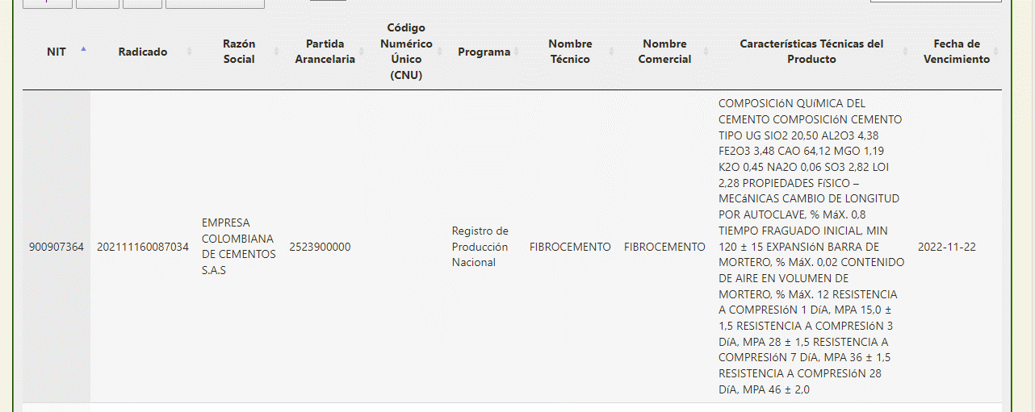 |  |  |  |  | N
PINTURA EPOXICA | 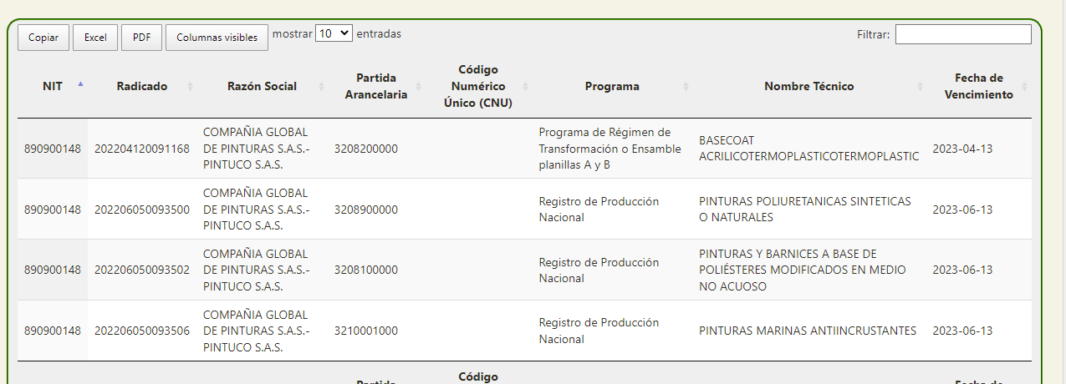 |  |  |  |  | N
LUMINARIA LED PANEL RECTANGULAR 30X120 CM 40W LUZ BLANCA | 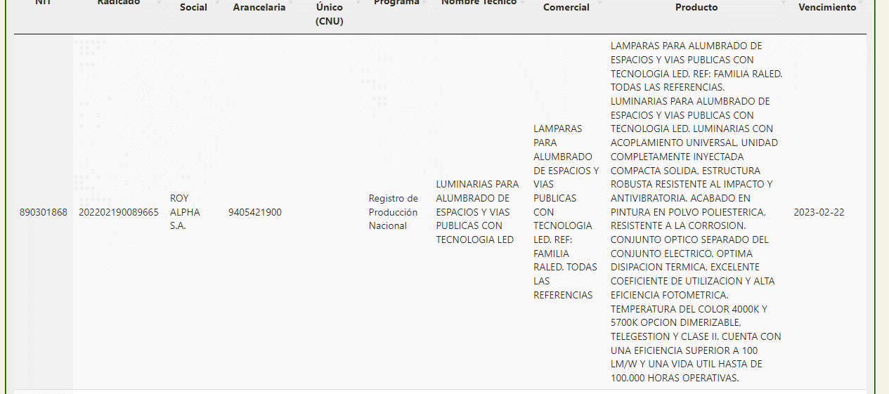 |  |  |  |  | N
PUERTA MADERA ENTAMBORADA ACABADO MALAMINA |  |  |  |  |  | N
PERFIL GALVANIZADO CAL 26 - PERFIL PARA LA CONSTRUCCIÓN LIVIANA | 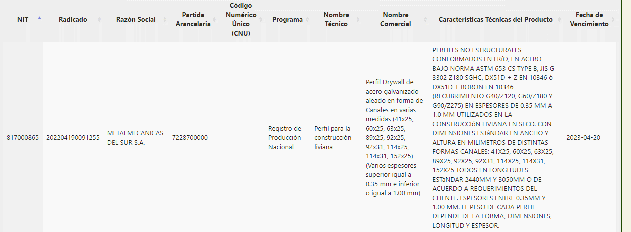 |  |  |  |  | S
PUERTA ABATIBLE PARA QUIROFANO N°2 (PUERTA PLOMADA 2 mm (P2: BATIENTE MEDIDAS VANO 1.86*2.40 , TOTAL 4.46m2 - ENTAMBORADA CON ESTRUCTURA INTERNA EN PINO, BLINDADA EN PLOMO DE 2MM ) |  |  |  |  |  | N
MUEBLE BAJO 1,00 X 0,70 X 0,60 ELABORADO EN MELAMINA RH 15mm BLANCA. COMPUESTO POR 4 CAJONES CON RIEL FULL EXTENSIÓN TIPO PESADO, DOS PUERTAS CON BISAGRA CON CIERRE LENTO |  |  |  |  |  | N

